样式截图示意
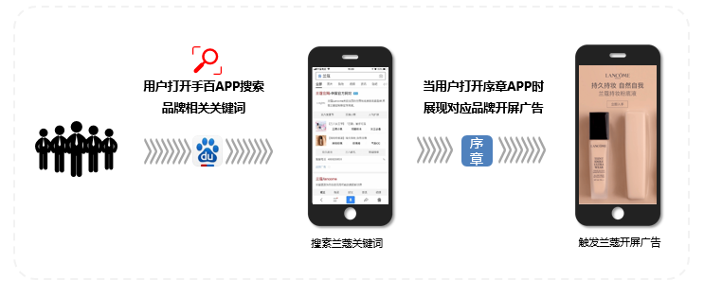
百度开屏广告样式Demo
静态非全屏（3s） | 静态全屏（3s） | 视频非全屏（5s） | 视频全屏（5s）
 |  | 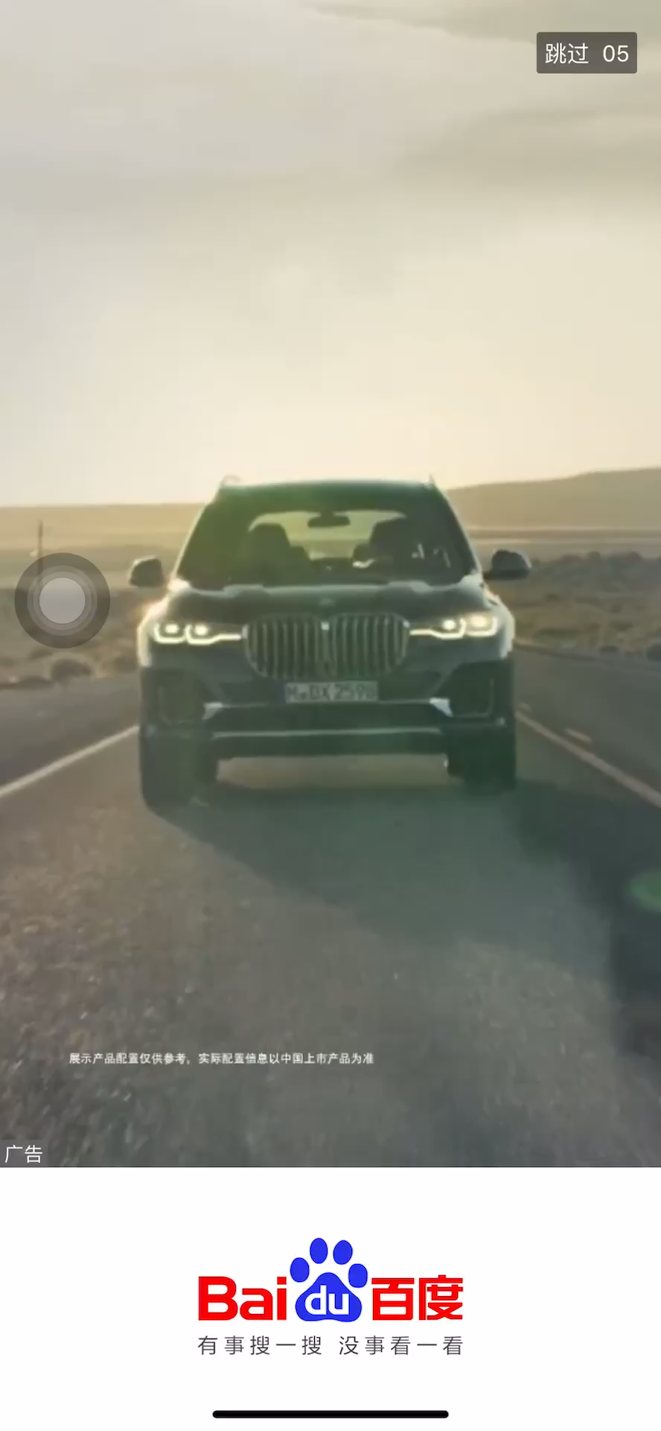 | 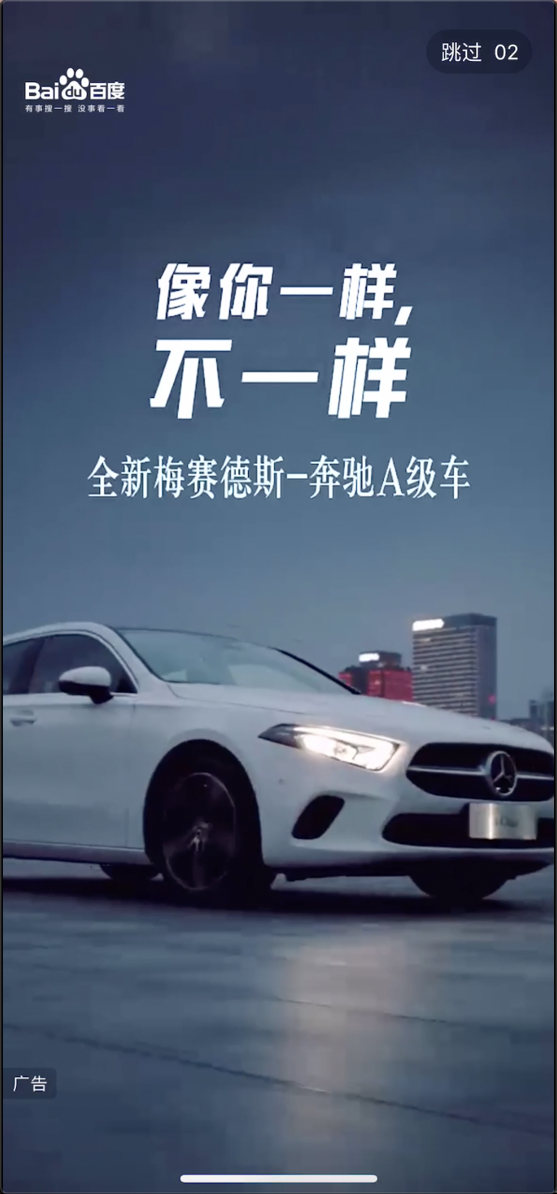

百度开屏-品牌Impact（开屏+Feed），普通联动 |  |  |  | 百度开屏-品牌Impact（开屏+Feed），视频联播
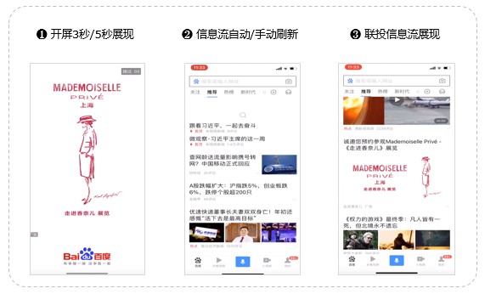 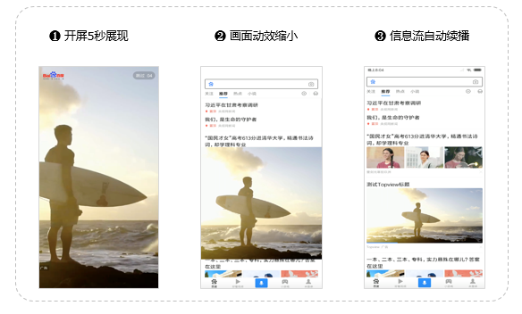
百度开屏-品牌Impact（开屏+Feed），图片联动
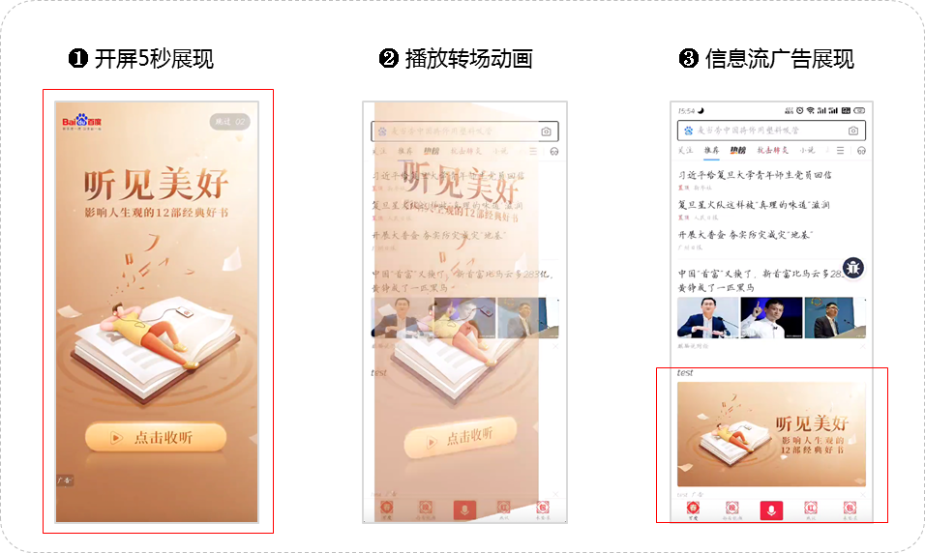
百度开屏-品牌Impact（开屏+Tips） |  |  |  | 百度开屏-品牌Impact（开屏+搜索框）
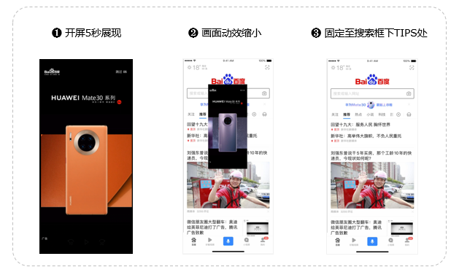 |  |  |  | 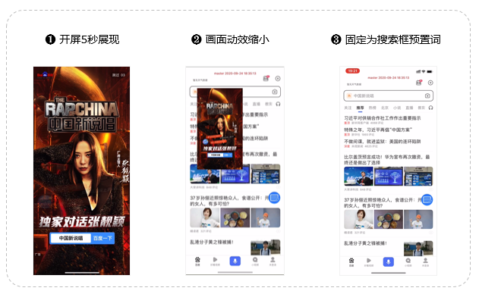
百度开屏CPM-品牌Always
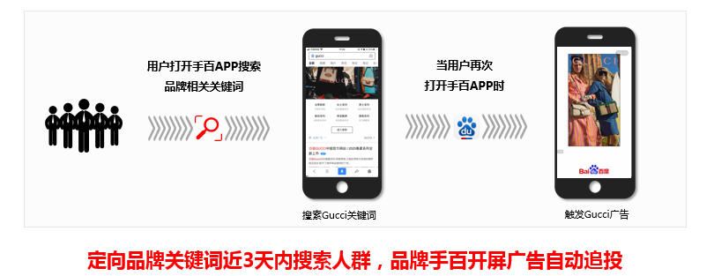

品牌序章广告样式Demo
百度地图 | 静态非全屏（3s） | 静态全屏（3s） | 视频非全屏（5s） |  | 视频全屏（5s）
 |  |  | 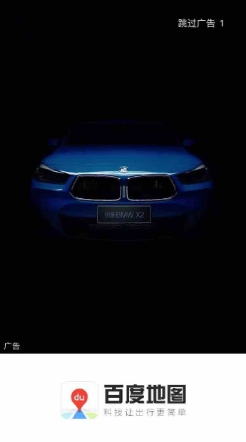 |  | 

百度贴吧 | 静态非全屏（3s） | 静态全屏（3s） | 视频非全屏（5s） |  | 视频全屏（5s）
 |  | 敬请期待 | 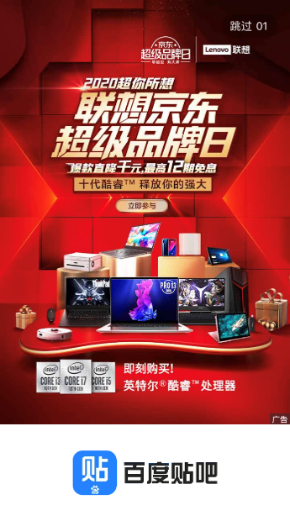 |  | 敬请期待

好看视频 | 静态非全屏（3s） | 静态全屏（3s） | 视频非全屏（5s） |  | 视频全屏（5s）
 |  | 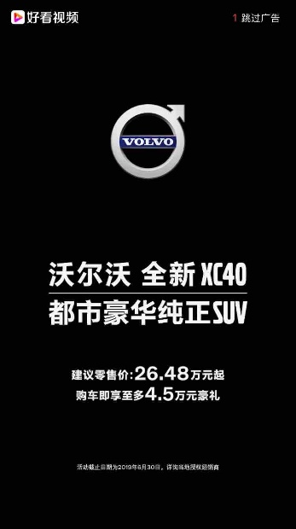 |  |  | 

百度网盘 | 静态非全屏（3s） | 静态全屏（3s） | 视频非全屏（5s） |  | 视频全屏（5s）
 |  |  | 

度小视 | 静态非全屏（3s） | 静态全屏（3s） | 视频非全屏（5s） |  | 视频全屏（5s）
 |  |  | 敬请期待 |  | 

百度知道 | 静态非全屏（3s） | 静态全屏（3s） | 视频非全屏（5s） |  | 视频全屏（5s）
 | 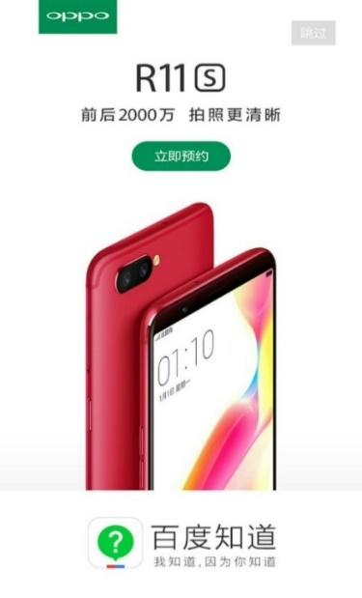 | 敬请期待 | 敬请期待 |  | 敬请期待

百度手机助手 | 静态非全屏（3s） | 静态全屏（3s） | 视频非全屏（5s） |  | 视频全屏（5s）
 |  | 敬请期待 | 敬请期待 |  | 敬请期待

百度文库 | 静态非全屏（3s） | 静态全屏（3s） | 视频非全屏（5s） |  | 视频全屏（5s）
 |  |  |  |  | 

一刻相册 | 静态非全屏（3s） | 静态全屏（3s） | 视频非全屏（5s） |  | 视频全屏（5s）
 | 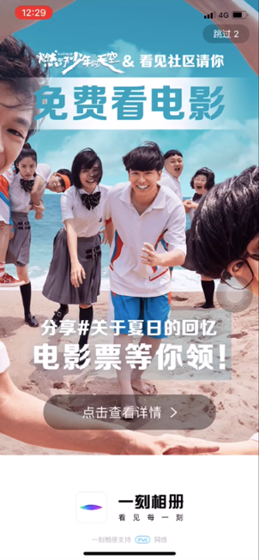 |  | 敬请期待 |  | 敬请期待

百度有驾 | 静态非全屏（3s） | 静态全屏（3s） | 视频非全屏（5s） |  | 视频全屏（5s）
 |  |  | 敬请期待 |  | 敬请期待

品牌序章CPM-品牌Always

